get request JSON data
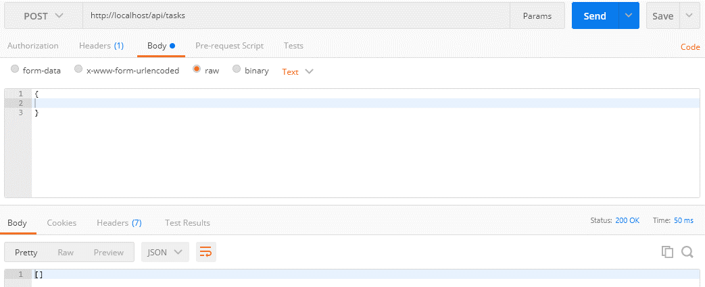
 | Get the data from the request as JSON
 | Thông thường đối với web thì mình có form và phương thức POST thì khi đó để nhận được data từ form thì mình dùng biến $_POST
 | Nhưng chủ yếu api nhận input là dạng JSON nên khi đó ko thể nhận data từ biến $_POST được mà phải lấy data trực tiếp từ request body api bằng cách dùng php://input và file_get_contents

 | php://input
 | https://www.php.net/manual/en/wrappers.php.php
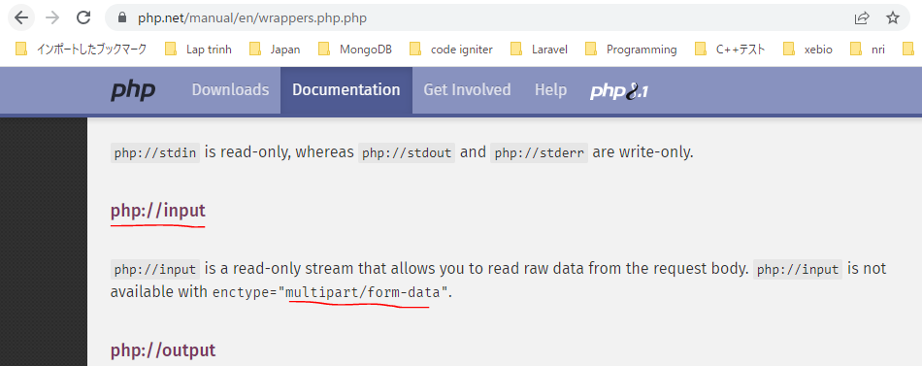

構成
 | rest-api-php
 |  | 1.api-basics
 |  | 2.http-basics
 |  | 3.rest-and-restful-apis
 |  |  | 1.access-a-restful-api
 |  |  |  | gists.php
 |  |  |  | index.php
 |  |  | 2.guzzlehttp
 |  |  | 3.use-an-sdk
 |  |  | 4.create-a-restful-api
 |  |  |  | api
 |  |  |  |  | .htaccess
 |  |  |  |  | index.php
 |  |  |  | src
 |  |  |  |  | Database.php
 |  |  |  |  | ErrorHandler.php
 |  |  |  |  | TaskController.php |  | → | code
 |  |  |  |  | TaskGateway.php
 |  |  |  | vendor
 |  |  |  | .env
 |  |  |  | composer.json
 |  |  |  | create_database.sql
 |  |  |  | create_task_table.sql
 |  |  |  | insert_task_table.sql

rest-api-php\4.create-a-restful-api\src\TaskController.php
 | <?php

 | class TaskController
 | {
 | private $gateway;

 | public function __construct(TaskGateway $gateway)
 | {
 | $this->gateway = $gateway;
 | }

 | public function processRequest(string $method, ?string $id): void
 | {
 | if ($id === null) {

 | if ($method == "GET") {

 | echo json_encode($this->gateway->getAll());
 | } elseif ($method == "POST") {

 | $data = (array) json_decode(file_get_contents("php://input"), true); |  |  |  |  | → | Dùng ép kiểu đưa về dạng array để khi body request lên là json rỗng thì $data sẽ là mảng rỗng []

 | echo json_encode($data);
 | } else {

 | $this->respondMethodNotAllowed("GET, POST");
 | }
 | } else {

 | $task = $this->gateway->get($id);

 | if ($task === []) {

 | $this->respondNotFound($id);
 | return;
 | }

 | switch ($method) {

 | case "GET":
 | echo json_encode($task);
 | break;

 | case "PATCH":
 | echo json_encode("update $id");
 | break;

 | case "DELETE":
 | echo json_encode("delete $id");
 | break;

 | default:
 | $this->respondMethodNotAllowed("GET, PATCH, DELETE");
 | }
 | }
 | }

 | private function respondMethodNotAllowed(string $allowed_methods): void
 | {
 | http_response_code(405);
 | header("Allow: $allowed_methods");
 | }

 | private function respondNotFound(string $id): void
 | {
 | http_response_code(404);
 | echo json_encode(["message" => "Task with ID $id not found"]);
 | }
 | }

Check by call api

 | mrthod: POST
 | api enpoint: http://localhost/api/tasks
 | body: | {
 |  |  | name: "A new task",
 |  |  | priority: 3
 |  | }
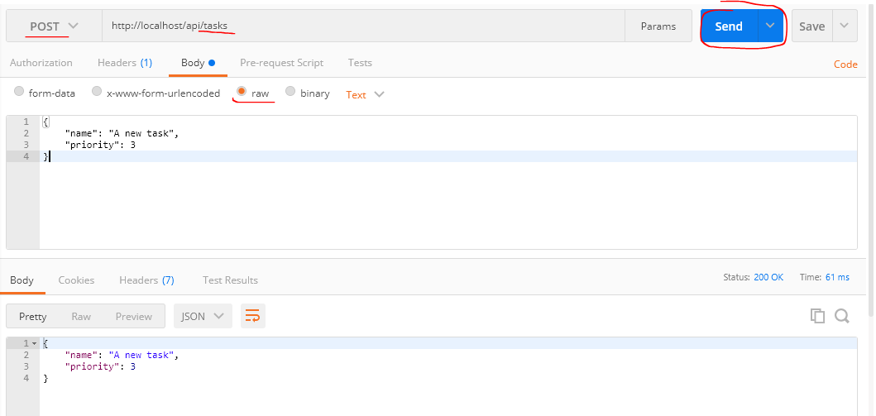

 | Trường hợp body gửi đi rỗng

